Karte
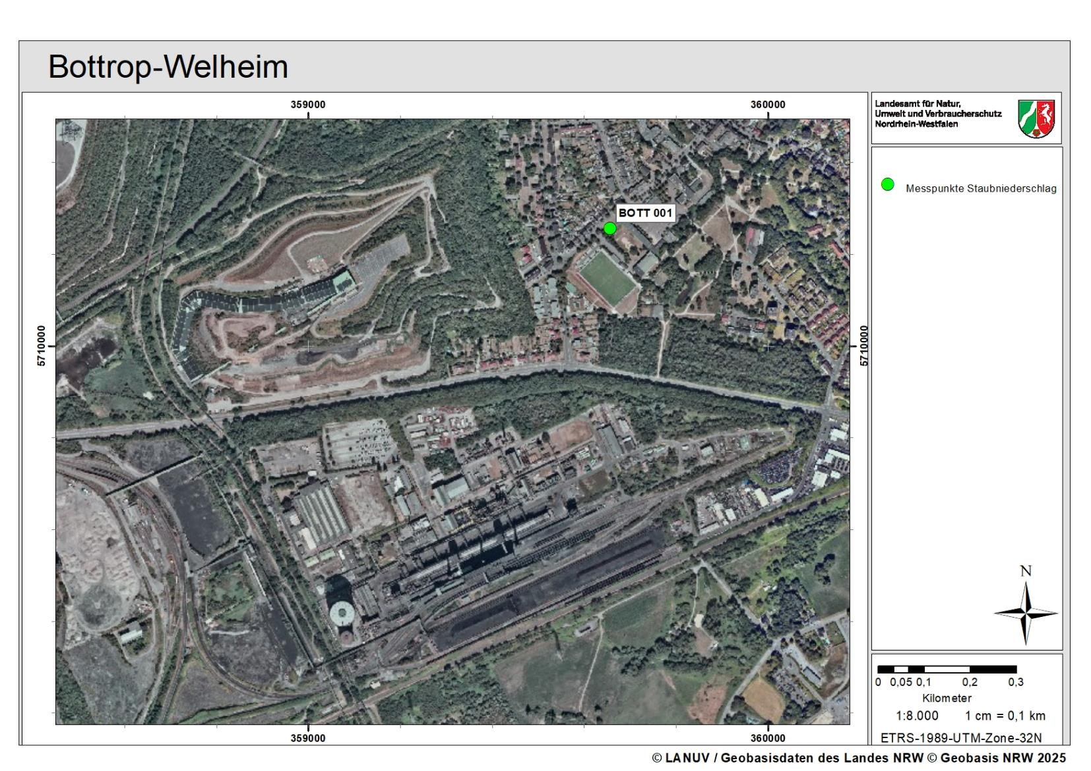

Diag Staubniederschlag
Staubniederschlag in Bottrop (BOTT 001) Monatswerte 2025
 | BOTT 001
Jan | 0.072
Feb | 0.066
Mrz | 0.061
Apr | 0.078
Mai | 0.083
Jun | 0.186
Jul | 0.124
Aug
Sep
Okt
Nov
Dez

